数据使用场景说明（必填）
序号 | 权限 | 数据使用说明 | 应用模拟截图（如有）
1 | 读取步数数据 | 描述：实时获取步数、心率、血氧、血压、血糖、体温等健康信息，显示并同步到后台服务器，后台服务器会根据获取到的健康数据进行监控报警等功能。 不需要支持iOS app端侧有手机独立APP 场景：体育大赛时对参赛人员的健康状况实时监控，对有健康异常的人员进行告警提醒或救助。 | 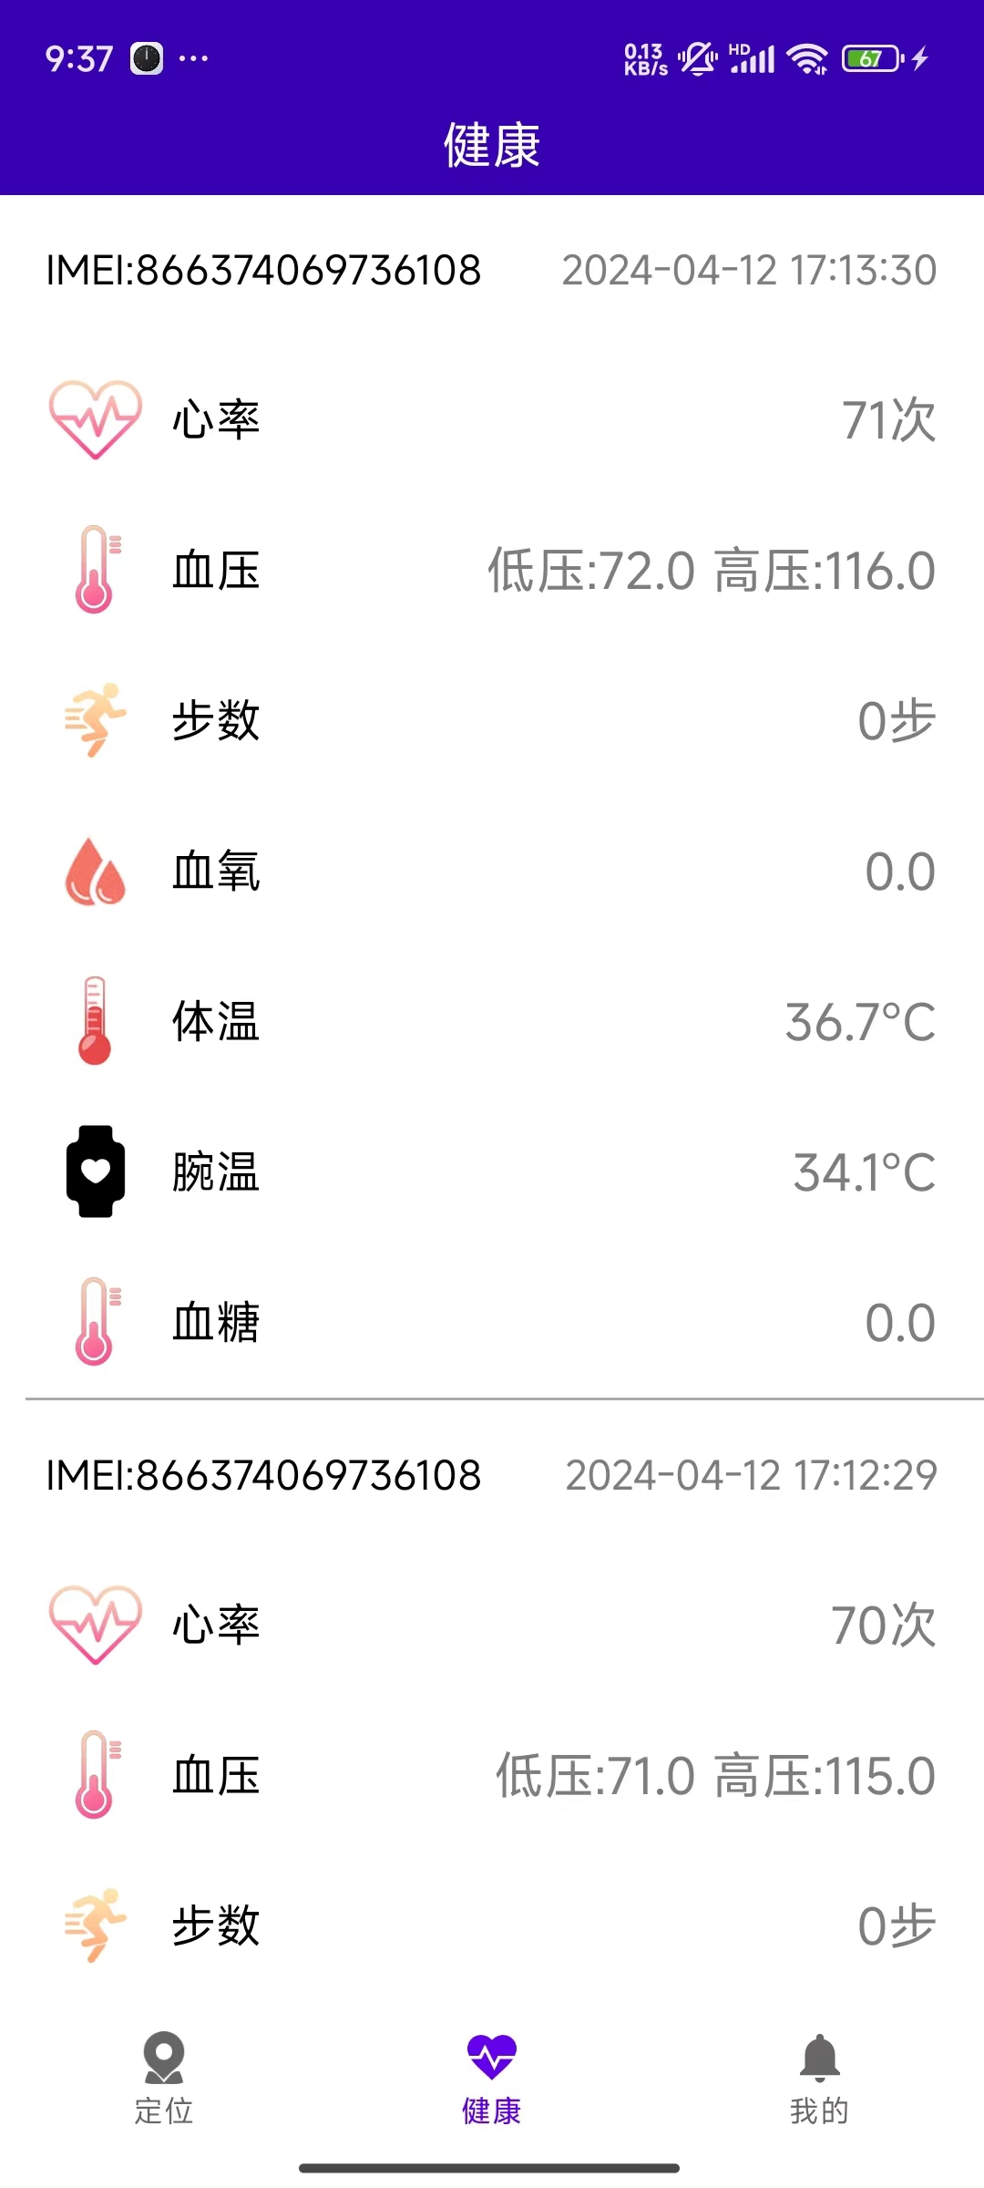
2 | 读取心率数据 | 描述：读取心率信息，显示并同步到后台服务器
3 | 读取血氧数据 | 描述：读取血氧信息，显示并同步到后台服务器
4 | 读取血压数据 | 描述：读取血压信息，显示并同步到后台服务器
5 | 读取血糖数据 | 描述：读取血糖信息，显示并同步到后台服务器
6 | 读取体温数据 | 描述：读取体温信息，显示并同步到后台服务器
注：材料清单分为5个sheets，请完整填写后上传
注：敏感数据不向个人开发者开放

